Voorblad


Voorbeeld materiaal - Voorspellen

© 2021, G-Info/G. Verbruggen
www.ginfo.nl

Lin
Maand | Bedrag | Maand | Bedrag
1 | 100 | 1 | 30
2 | 200 | 2 | 260
3 | 300 | 3 | 230
4 | 400 | 4 | 400
5 | 500 | 5 | 430
6 | 600 | 6 | 670
7 | 700 | 7 | 725
8 | 800 | 8 | 836
9 | 900 | 9 | 946
10 | 1000 | 10 | 1,057
11 | 1100 | 11 | 1,168
12 | 1200 | 12 | 1,279

Voorspelling
Maand | Bedrag | Invoer | Voorspelling | Invoer | Voorspelling
jan | 100
feb | 200 | Maand | Bedrag | Maand | Bedrag
mrt | 300 | 1 | 100 | 1 | 100
apr | 400 | 6 | 600 | 6 | 600
mei | 500 | 4 | 400 | 2 | 200
jun | 600 | 2 | 200 | 5 | 500
jul | #VALUE! | 5 | 500 | 3 | 300
aug | #VALUE! | 3 | 300 | 10 | 1000
sep | #VALUE! | 10 | 1000 | 12 | 1200
okt | #VALUE! | 12 | 1200 | 11 | 1100
nov | #VALUE! | 11 | 1100 | 9 | 900
dec | #VALUE! | 9 | 900 | 8 | 800
 |  | 8 | 800 | 7 | 700
Maand | Bedrag | 7 | 700
2021-01-01 | 100
2021-02-01 | 200
2021-03-01 | 300
2021-04-01 | 400 | Jaar | GemTmp | Jaar | GemTmp
2021-05-01 | 500 | 2000 | 10.9 | 2000-07-01 | 10.9
2021-06-01 | 600 | 2001 | 10.4 | 2001-07-01 | 10.4
2021-07-01 | 702 | 2002 | 10.8 | 2002-07-01 | 10.8
2021-08-01 | 805 | 2003 | 10.3 | 2003-07-01 | 10.3
2021-09-01 | 908 | 2004 | 10.3 | 2004-07-01 | 10.3
2021-10-01 | 1,007 | 2005 | 10.7 | 2005-07-01 | 10.7
2021-11-01 | 1,110 | 2006 | 11.2 | 2006-07-01 | 11.2
2021-12-01 | 1,210 | 2007 | 11.2 | 2007-07-01 | 11.2
 |  | 2008 | 10.6 | 2008-07-01 | 10.6
Maand | Bedrag | 2009 | 10.5 | 2009-07-01 | 10.5
2021-01-01 | 100 | 2010 | 9.1 | 2010-07-01 | 9.1
2021-02-01 | 200 | 2011 | 10.9 | 2011-07-01 | 10.9
2021-03-01 | 300 | 2012 | 10.3 | 2012-07-01 | 10.3
2021-04-01 | 400 | 2013 | 9.8 | 2013-07-01 | 9.8
2021-05-01 | 500 | 2014 | 11.7 | 2014-07-01 | 11.7
2021-06-01 | 600 | 2015 | 10.9 | 2015-07-01 | 10.9
2021-07-01 | 702 | 2016 | 10.7 | 2016-07-01 | 10.7
2021-08-01 | 805 | 2017 | 10.9 | 2017-07-01 | 10.9
2021-09-01 | 908 | 2018 | 10.696514 | 2018-07-01 | 10.696482
2021-10-01 | 1,007 | 2019 | 10.704529 | 2019-07-01 | 10.704489
2021-11-01 | 1,110 | 2020 | 10.712544 | 2020-07-01 | 10.712518
2021-12-01 | 1,210 | 2021 | 10.720560 | 2021-07-01 | 10.720524

Ontbrekend
 | Bedrag | Voorspellen(Bedrag)
 | 100
 | 200
 | 300
 | 400
 | 500
 | 600 | 600
 |  | 700
 |  | 800
 |  | 900
 |  | 1000
 |  | 1100
 |  | 1200
Maand | Bedrag | Maand | Bedrag | Voorspellen(Bedrag)
1 | 100 | 1 | 100
2 | 200 | 2 | 200
4 | 400 | 3 | 300
5 | 500 | 4 | 400
6 | 600 | 5 | 500
7 | 700 | 6 | 600 | 600
8 | 800 | 7 |  | 700
9 | 900 | 8 |  | 800
10 | 1000 | 9 |  | 900
11 | 1100 | 10 |  | 1000
12 | 1200 | 11 |  | 1100
 |  | 12 |  | 1200

Basis
Maand | Aantal
2019-01-01 | 3,200
2019-02-01 | 2,700
2019-03-01 | 2,900
2019-04-01 | 3,400
2019-05-01 | 3,700
2019-06-01 | 3,900
2019-07-01 | 4,100
2019-08-01 | 4,150
2019-09-01 | 3,800
2019-10-01 | 3,750
2019-11-01 | 3,700
2019-12-01 | 3,800
2020-01-01 | 3,100
2020-02-01 | 3,700
2020-03-01 | 3,500
2020-04-01 | 3,400
2020-05-01 | 3,350
2020-06-01 | 4,400
2020-07-01 | 4,500
2020-08-01 | 4,000
2020-09-01 | 4,200
2020-10-01 | 3,800
2020-11-01 | 3,500
2020-12-01 | 3,400
2021-01-01 | 3,200
2021-02-01 | 3,700
2021-03-01 | 3,600
2021-04-01 | 4,000
2021-05-01 | 4,400
2021-06-01 | 5,450
2021-07-01 | 5,550
2021-08-01 | 5,050
2021-09-01 | 5,250
2021-10-01 | 4,850

GegHalfJaar
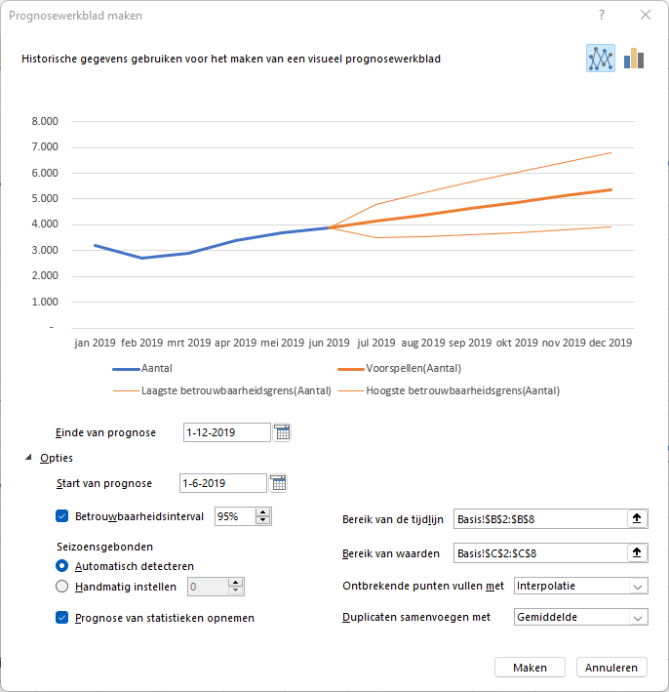
Maand | Aantal | Voorspellen(Aantal) | Laagste betrouwbaarheidsgrens(Aantal) | Hoogste betrouwbaarheidsgrens(Aantal) | Statistieken | Waarde
2019-01-01 | 3,200 |  |  |  | Alpha | 0.90
2019-02-01 | 2,700 |  |  |  | Beta | 0.00
2019-03-01 | 2,900 |  |  |  | Gamma | 0.00
2019-04-01 | 3,400 |  |  |  | MASE | 0.60
2019-05-01 | 3,700 |  |  |  | SMAPE | 0.06
2019-06-01 | 3,900 | 3,900 | 3,900 | 3,900 | MAE | 203.68
2019-07-01 |  | 4,146 | 3,509 | 4,783 | RMSE | 325.07
2019-08-01 |  | 4,388 | 3,530 | 5,246
2019-09-01 |  | 4,630 | 3,598 | 5,663
2019-10-01 |  | 4,873 | 3,691 | 6,054
2019-11-01 |  | 5,115 | 3,800 | 6,430
2019-12-01 |  | 5,357 | 3,922 | 6,793

 | Aantal | Voorspellen(Aantal) | Laagste betrouwbaarheidsgrens(Aantal) | Hoogste betrouwbaarheidsgrens(Aantal)
 | 3,200
 | 2,700
 | 2,900
 | 3,400
 | 3,700
 | 3,900 | 3900 | 3900 | 3900
 |  | 4145.7012967 | 3508.5721132 | 4782.8304802
 |  | 4387.993849 | 3530.3978509 | 5245.5898471
 |  | 4630.2864014 | 3597.939515 | 5662.6332877
 |  | 4872.5789537 | 3690.7405546 | 6054.4173529
 |  | 5114.8715061 | 3800.1557833 | 6429.5872288
 |  | 5357.1640584 | 3921.5641157 | 6792.7640011

GegJaar
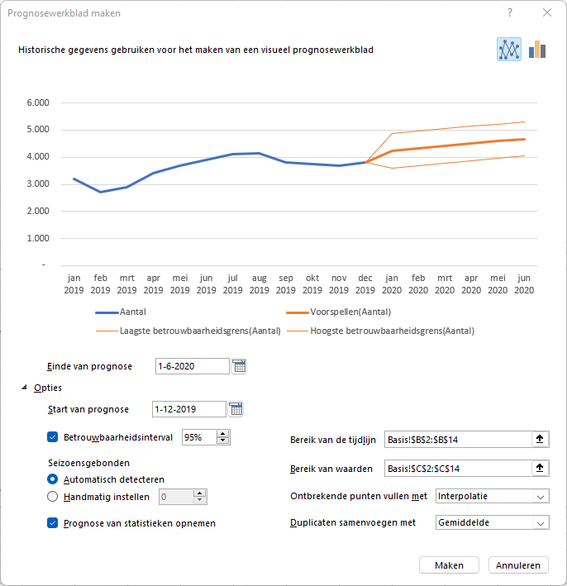
Maand | Aantal | Voorspellen(Aantal) | Laagste betrouwbaarheidsgrens(Aantal) | Hoogste betrouwbaarheidsgrens(Aantal) | Statistieken | Waarde
2019-01-01 | 3,200 |  |  |  | Alpha | 0.00
2019-02-01 | 2,700 |  |  |  | Beta | 0.00
2019-03-01 | 2,900 |  |  |  | Gamma | 0.00
2019-04-01 | 3,400 |  |  |  | MASE | 0.95
2019-05-01 | 3,700 |  |  |  | SMAPE | 0.07
2019-06-01 | 3,900 |  |  |  | MAE | 265.59
2019-07-01 | 4,100 |  |  |  | RMSE | 287.78
2019-08-01 | 4,150
2019-09-01 | 3,800
2019-10-01 | 3,750
2019-11-01 | 3,700
2019-12-01 | 3,800 | 3,800 | 3,800 | 3,800
2020-01-01 |  | 4,244 | 3,609 | 4,879
2020-02-01 |  | 4,331 | 3,696 | 4,966
2020-03-01 |  | 4,418 | 3,783 | 5,053
2020-04-01 |  | 4,504 | 3,869 | 5,139
2020-05-01 |  | 4,591 | 3,956 | 5,226
2020-06-01 |  | 4,678 | 4,043 | 5,313

 | Aantal | Voorspellen(Aantal) | Laagste betrouwbaarheidsgrens(Aantal) | Hoogste betrouwbaarheidsgrens(Aantal)
 | 3,200
 | 2,700
 | 2,900
 | 3,400
 | 3,700
 | 3,900
 | 4,100
 | 4,150
 | 3,800
 | 3,750
 | 3,700
 | 3,800 | 3800 | 3800 | 3800
 |  | 4244.2081582 | 3609.1576581 | 4879.2586583
 |  | 4330.9281472 | 3695.8747893 | 4965.981505
 |  | 4417.6481361 | 3782.5896979 | 5052.7065743
 |  | 4504.368125 | 3869.3017488 | 5139.4345012
 |  | 4591.088114 | 3956.0103073 | 5226.1659207
 |  | 4677.8081029 | 4042.7147383 | 5312.9014675

Geg2Jaar
Maand | Aantal | Voorspellen(Aantal) | Laagste betrouwbaarheidsgrens(Aantal) | Hoogste betrouwbaarheidsgrens(Aantal) | Statistieken | Waarde
2019-01-01 | 3,200 |  |  |  | Alpha | 0.75
2019-02-01 | 2,700 |  |  |  | Beta | 0.00
2019-03-01 | 2,900 |  |  |  | Gamma | 0.00
2019-04-01 | 3,400 |  |  |  | MASE | 1.23
2019-05-01 | 3,700 |  |  |  | SMAPE | 0.09
2019-06-01 | 3,900 |  |  |  | MAE | 351.70
2019-07-01 | 4,100 |  |  |  | RMSE | 439.91
2019-08-01 | 4,150
 | Aantal | Voorspellen(Aantal) | Laagste betrouwbaarheidsgrens(Aantal) | Hoogste betrouwbaarheidsgrens(Aantal)
 | 3,200
 | 2,700
 | 2,900
 | 3,400
 | 3,700
 | 3,900
 | 4,100
 | 4,150
 | 3,800
 | 3,750
 | 3,700
 | 3,800
 | 3,100
 | 3,700
 | 3,500
 | 3,400
 | 3,350
 | 4,400
 | 4,500
 | 4,000
 | 4,200
 | 3,800
 | 3,500
 | 3,400 | 3400 | 3400 | 3400
 |  | 3481.5152642 | 2743.1254325 | 4219.9050958
 |  | 3505.3461027 | 2581.9155903 | 4428.776615
 |  | 3529.1769411 | 2451.6576866 | 4606.6961957
 |  | 3553.0077796 | 2340.492983 | 4765.5225762
 |  | 3576.8386181 | 2242.6129378 | 4911.0642984
 |  | 3600.6694566 | 2154.6587594 | 5046.6801537
 |  | 3624.5002951 | 2074.4810909 | 5174.5194992
 |  | 3648.3311336 | 2000.6063242 | 5296.0559429
 |  | 3672.161972 | 1931.9721637 | 5412.3517804
 |  | 3695.9928105 | 1867.7829788 | 5524.2026423
 |  | 3719.823649 | 1807.4246328 | 5632.2226653
2019-09-01 | 3,800
2019-10-01 | 3,750
2019-11-01 | 3,700
2019-12-01 | 3,800
2020-01-01 | 3,100
2020-02-01 | 3,700
2020-03-01 | 3,500
2020-04-01 | 3,400
2020-05-01 | 3,350
2020-06-01 | 4,400
2020-07-01 | 4,500
2020-08-01 | 4,000
2020-09-01 | 4,200
2020-10-01 | 3,800
2020-11-01 | 3,500
2020-12-01 | 3,400 | 3,400 | 3,400 | 3,400
2021-01-01 |  | 3,482 | 2,743 | 4,220
2021-02-01 |  | 3,505 | 2,582 | 4,429
2021-03-01 |  | 3,529 | 2,452 | 4,607
2021-04-01 |  | 3,553 | 2,340 | 4,766 | season=0
2021-05-01 |  | 3,577 | 2,243 | 4,911
2021-06-01 |  | 3,601 | 2,155 | 5,047
2021-07-01 |  | 3,625 | 2,074 | 5,175
2021-08-01 |  | 3,648 | 2,001 | 5,296
2021-09-01 |  | 3,672 | 1,932 | 5,412
2021-10-01 |  | 3,696 | 1,868 | 5,524
2021-11-01 |  | 3,720 | 1,807 | 5,632

Geg2Jaarb
Maand | Aantal | Voorspellen(Aantal) | Laagste betrouwbaarheidsgrens(Aantal) | Hoogste betrouwbaarheidsgrens(Aantal) | Statistieken | Waarde
2019-01-01 | 3,200 |  |  |  | Alpha | 0.00
2019-02-01 | 2,700 |  |  |  | Beta | 0.00
2019-03-01 | 2,900 |  |  |  | Gamma | 0.50
2019-04-01 | 3,400 |  |  |  | MASE | 0.89
2019-05-01 | 3,700 |  |  |  | SMAPE | 0.07
2019-06-01 | 3,900 |  |  |  | MAE | 254.31
2019-07-01 | 4,100 |  |  |  | RMSE | 295.22
2019-08-01 | 4,150
 | Aantal | Voorspellen(Aantal) | Laagste betrouwbaarheidsgrens(Aantal) | Hoogste betrouwbaarheidsgrens(Aantal)
 | 3,200
 | 2,700
 | 2,900
 | 3,400
 | 3,700
 | 3,900
 | 4,100
 | 4,150
 | 3,800
 | 3,750
 | 3,700
 | 3,800
 | 3,100
 | 3,700
 | 3,500
 | 3,400
 | 3,350
 | 4,400
 | 4,500
 | 4,000
 | 4,200
 | 3,800
 | 3,500
 | 3,400 | 3400 | 3400 | 3400
 |  | 3304.3549991 | 2581.05311 | 4027.6568882
 |  | 3626.7818084 | 2903.4766644 | 4350.0869524
 |  | 3524.3077892 | 2800.9968588 | 4247.6187195
 |  | 3571.9330303 | 2848.6130589 | 4295.2530018
 |  | 3607.1557885 | 2883.8227981 | 4330.4887789
 |  | 4398.202613 | 3674.8519026 | 5121.5533233
 |  | 4532.0662903 | 3808.6924363 | 5255.4401444
 |  | 4240.4795729 | 3517.0764286 | 4963.8827172
 |  | 4234.7726527 | 3511.3333493 | 4958.2119562
 |  | 3963.2094508 | 3239.7263973 | 4686.6925044
 |  | 3752.6147588 | 3029.0796424 | 4476.1498752
2019-09-01 | 3,800
2019-10-01 | 3,750
2019-11-01 | 3,700
2019-12-01 | 3,800
2020-01-01 | 3,100
2020-02-01 | 3,700
2020-03-01 | 3,500
2020-04-01 | 3,400
2020-05-01 | 3,350
2020-06-01 | 4,400
2020-07-01 | 4,500
2020-08-01 | 4,000
2020-09-01 | 4,200
2020-10-01 | 3,800
2020-11-01 | 3,500
2020-12-01 | 3,400 | 3,400 | 3,400 | 3,400
2021-01-01 |  | 3,304 | 2,581 | 4,028
2021-02-01 |  | 3,627 | 2,903 | 4,350
2021-03-01 |  | 3,524 | 2,801 | 4,248
2021-04-01 |  | 3,572 | 2,849 | 4,295
2021-05-01 |  | 3,607 | 2,884 | 4,330 | season=12
2021-06-01 |  | 4,398 | 3,675 | 5,122
2021-07-01 |  | 4,532 | 3,809 | 5,255
2021-08-01 |  | 4,240 | 3,517 | 4,964
2021-09-01 |  | 4,235 | 3,511 | 4,958
2021-10-01 |  | 3,963 | 3,240 | 4,687
2021-11-01 |  | 3,753 | 3,029 | 4,476

Geg2,5Jaar
Maand | Aantal | Voorspellen(Aantal) | Laagste betrouwbaarheidsgrens(Aantal) | Hoogste betrouwbaarheidsgrens(Aantal) | Statistieken | Waarde
2019-01-01 | 3,200 |  |  |  | Alpha | 0.25
2019-02-01 | 2,700 |  |  |  | Beta | 0.00
2019-03-01 | 2,900 |  |  |  | Gamma | 0.25
2019-04-01 | 3,400 |  |  |  | MASE | 0.92
2019-05-01 | 3,700 |  |  |  | SMAPE | 0.07
2019-06-01 | 3,900 |  |  |  | MAE | 280.57
2019-07-01 | 4,100 |  |  |  | RMSE | 375.46
2019-08-01 | 4,150
 | Aantal | Voorspellen(Aantal) | Laagste betrouwbaarheidsgrens(Aantal) | Hoogste betrouwbaarheidsgrens(Aantal)
 | 3,200
 | 2,700
 | 2,900
 | 3,400
 | 3,700
 | 3,900
 | 4,100
 | 4,150
 | 3,800
 | 3,750
 | 3,700
 | 3,800
 | 3,100
 | 3,700
 | 3,500
 | 3,400
 | 3,350
 | 4,400
 | 4,500
 | 4,000
 | 4,200
 | 3,800
 | 3,500
 | 3,400
 | 3,200
 | 3,700
 | 3,600
 | 4,000
 | 4,400
 | 5,450 | 5450 | 5450 | 5450
 |  | 4312.6316034 | 3689.2015068 | 4936.0617
 |  | 4393.0990681 | 3750.1784876 | 5036.0196487
 |  | 4190.9781794 | 3528.9925781 | 4852.9637807
 |  | 4203.7423519 | 3523.08087 | 4884.4038338
 |  | 3698.5133072 | 2999.533336 | 4397.4932784
 |  | 4023.7411747 | 3306.772169 | 4740.7101804
 |  | 4137.8091162 | 3403.1557997 | 4872.4624327
 |  | 4180.2077352 | 3428.1528182 | 4932.2626522
 |  | 4340.5371598 | 3571.3436597 | 5109.73066
 |  | 4914.2797895 | 4128.1930255 | 5700.3665535
 |  | 5235.2693847 | 4432.5187043 | 6038.020065
 |  | 4564.1641108 | 3700.2805105 | 5428.0477111
 |  | 4644.6315755 | 3765.3259118 | 5523.9372392
 |  | 4442.5106867 | 3547.9343334 | 5337.0870401
 |  | 4455.2748593 | 3545.5711396 | 5364.9785789
 |  | 3950.0458145 | 3025.3505975 | 4874.7410316
 |  | 4275.2736821 | 3335.7159193 | 5214.8314449
 |  | 4389.3416236 | 3435.0438342 | 5343.6394129
 |  | 4431.7402426 | 3462.8189532 | 5400.6615319
 |  | 4592.0696672 | 3608.6358109 | 5575.5035235
...
2019-09-01 | 3,800
2019-10-01 | 3,750
2019-11-01 | 3,700
2019-12-01 | 3,800
2020-01-01 | 3,100
2020-02-01 | 3,700
2020-03-01 | 3,500
2020-04-01 | 3,400
2020-05-01 | 3,350
2020-06-01 | 4,400
2020-07-01 | 4,500
2020-08-01 | 4,000
2020-09-01 | 4,200
2020-10-01 | 3,800
2020-11-01 | 3,500
2020-12-01 | 3,400
2021-01-01 | 3,200
2021-02-01 | 3,700
2021-03-01 | 3,600
2021-04-01 | 4,000
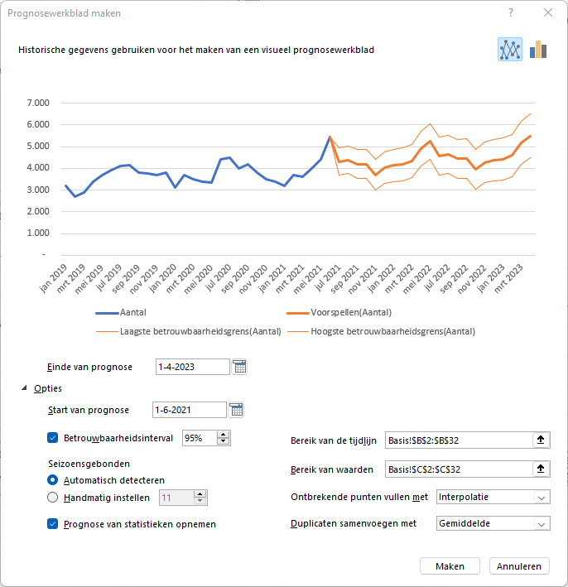
2021-05-01 | 4,400
2021-06-01 | 5,450 | 5,450 | 5,450 | 5,450
2021-07-01 |  | 4,313 | 3,689 | 4,936
2021-08-01 |  | 4,393 | 3,750 | 5,036
2021-09-01 |  | 4,191 | 3,529 | 4,853
2021-10-01 |  | 4,204 | 3,523 | 4,884
2021-11-01 |  | 3,699 | 3,000 | 4,397
2021-12-01 |  | 4,024 | 3,307 | 4,741
2022-01-01 |  | 4,138 | 3,403 | 4,872
2022-02-01 |  | 4,180 | 3,428 | 4,932
2022-03-01 |  | 4,341 | 3,571 | 5,110
2022-04-01 |  | 4,914 | 4,128 | 5,700
2022-05-01 |  | 5,235 | 4,433 | 6,038
2022-06-01 |  | 4,564 | 3,700 | 5,428
2022-07-01 |  | 4,645 | 3,765 | 5,524
2022-08-01 |  | 4,443 | 3,548 | 5,337
2022-09-01 |  | 4,455 | 3,546 | 5,365
2022-10-01 |  | 3,950 | 3,025 | 4,875
2022-11-01 |  | 4,275 | 3,336 | 5,215
2022-12-01 |  | 4,389 | 3,435 | 5,344
2023-01-01 |  | 4,432 | 3,463 | 5,401
2023-02-01 |  | 4,592 | 3,609 | 5,576
2023-03-01 |  | 5,166 | 4,168 | 6,164
2023-04-01 |  | 5,487 | 4,475 | 6,499

Geg2,5Jaarb
Maand | Aantal | Voorspellen(Aantal) | Laagste betrouwbaarheidsgrens(Aantal) | Hoogste betrouwbaarheidsgrens(Aantal) | Statistieken | Waarde
2019-01-01 | 3,200 |  |  |  | Alpha | 0.75
2019-02-01 | 2,700 |  |  |  | Beta | 0.00
2019-03-01 | 2,900 |  |  |  | Gamma | 0.25
2019-04-01 | 3,400 |  |  |  | MASE | 0.92
2019-05-01 | 3,700 |  |  |  | SMAPE | 0.07
2019-06-01 | 3,900 |  |  |  | MAE | 280.12
2019-07-01 | 4,100 |  |  |  | RMSE | 313.57
2019-08-01 | 4,150
 | Aantal | Voorspellen(Aantal) | Laagste betrouwbaarheidsgrens(Aantal) | Hoogste betrouwbaarheidsgrens(Aantal)
 | 3,200
 | 2,700
 | 2,900
 | 3,400
 | 3,700
 | 3,900
 | 4,100
 | 4,150
 | 3,800
 | 3,750
 | 3,700
 | 3,800
 | 3,100
 | 3,700
 | 3,500
 | 3,400
 | 3,350
 | 4,400
 | 4,500
 | 4,000
 | 4,200
 | 3,800
 | 3,500
 | 3,400
 | 3,200
 | 3,700
 | 3,600
 | 4,000
 | 4,400
 | 5,450 | 5450 | 5450 | 5450
 |  | 5512.9434284 | 4802.9265001 | 6222.9603568
 |  | 5307.2508664 | 4419.3035142 | 6195.1982186
 |  | 5292.0262278 | 4255.9110505 | 6328.1414051
 |  | 5030.8454008 | 3864.9219352 | 6196.7688663
 |  | 4856.9816396 | 3574.0240762 | 6139.939203
 |  | 5013.3737628 | 3622.9265634 | 6403.8209623
 |  | 4522.2614643 | 3031.8023234 | 6012.7206053
 |  | 4877.1597556 | 3292.7493836 | 6461.5701277
 |  | 4803.0589653 | 3129.7365961 | 6476.3813344
 |  | 4941.0999599 | 3183.1397694 | 6699.0601504
 |  | 4949.1564862 | 3110.2421119 | 6788.0708605
 |  | 5688.4992621 | 3771.847261 | 7605.1512632
 |  | 5751.8575983 | 3705.1942993 | 7798.5208974
 |  | 5546.1650363 | 3429.0169435 | 7663.3131292
 |  | 5530.9403977 | 3345.4035685 | 7716.4772269
 |  | 5269.7595707 | 3017.7388731 | 7521.7802682
 |  | 5095.8958095 | 2779.1318969 | 7412.6597221
 |  | 5252.2879327 | 2872.3791838 | 7632.1966816
 |  | 4761.1756342 | 2319.5962049 | 7202.7550636
 |  | 5116.0739255 | 2614.1887552 | 7617.9590958
...
2019-09-01 | 3,800
2019-10-01 | 3,750
2019-11-01 | 3,700
2019-12-01 | 3,800
2020-01-01 | 3,100
2020-02-01 | 3,700
2020-03-01 | 3,500
2020-04-01 | 3,400
2020-05-01 | 3,350
2020-06-01 | 4,400
2020-07-01 | 4,500
2020-08-01 | 4,000
2020-09-01 | 4,200
2020-10-01 | 3,800
2020-11-01 | 3,500
2020-12-01 | 3,400
2021-01-01 | 3,200
2021-02-01 | 3,700
2021-03-01 | 3,600
2021-04-01 | 4,000
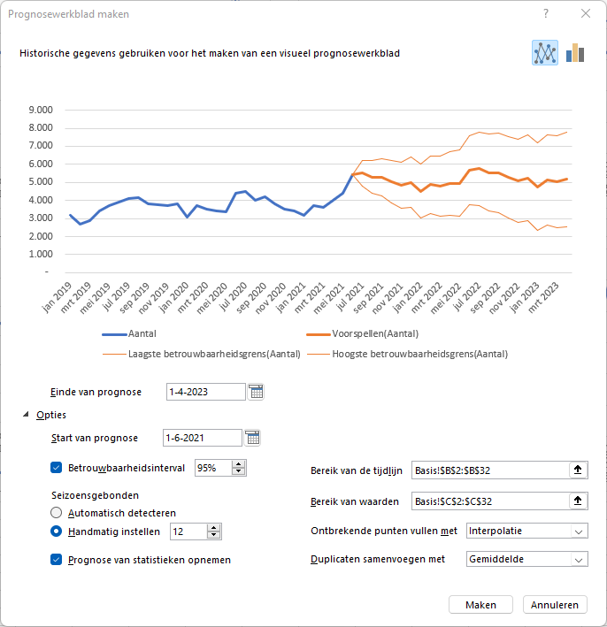
2021-05-01 | 4,400
2021-06-01 | 5,450 | 5,450 | 5,450 | 5,450
2021-07-01 |  | 5,513 | 4,803 | 6,223
2021-08-01 |  | 5,307 | 4,419 | 6,195
2021-09-01 |  | 5,292 | 4,256 | 6,328
2021-10-01 |  | 5,031 | 3,865 | 6,197
2021-11-01 |  | 4,857 | 3,574 | 6,140
2021-12-01 |  | 5,013 | 3,623 | 6,404
2022-01-01 |  | 4,522 | 3,032 | 6,013
2022-02-01 |  | 4,877 | 3,293 | 6,462
2022-03-01 |  | 4,803 | 3,130 | 6,476
2022-04-01 |  | 4,941 | 3,183 | 6,699
2022-05-01 |  | 4,949 | 3,110 | 6,788
2022-06-01 |  | 5,688 | 3,772 | 7,605
2022-07-01 |  | 5,752 | 3,705 | 7,799
2022-08-01 |  | 5,546 | 3,429 | 7,663
2022-09-01 |  | 5,531 | 3,345 | 7,716
2022-10-01 |  | 5,270 | 3,018 | 7,522
2022-11-01 |  | 5,096 | 2,779 | 7,413
2022-12-01 |  | 5,252 | 2,872 | 7,632
2023-01-01 |  | 4,761 | 2,320 | 7,203
2023-02-01 |  | 5,116 | 2,614 | 7,618
2023-03-01 |  | 5,042 | 2,481 | 7,603
2023-04-01 |  | 5,180 | 2,561 | 7,799

Geg2,5Jaarc
Maand | Aantal | Voorspellen(Aantal) | Laagste betrouwbaarheidsgrens(Aantal) | Hoogste betrouwbaarheidsgrens(Aantal) | Statistieken | Waarde
2019-01-01 | 3,200 |  |  |  | Alpha | 0.75
2019-02-01 | 2,700 |  |  |  | Beta | 0.00
2019-03-01 | 2,900 |  |  |  | Gamma | 0.25
2019-04-01 | 3,400 |  |  |  | MASE | 0.92
2019-05-01 | 3,700 |  |  |  | SMAPE | 0.07
2019-06-01 | 3,900 |  |  |  | MAE | 280.12
2019-07-01 | 4,100 |  |  |  | RMSE | 313.57
2019-08-01 | 4,150
 | Aantal | Voorspellen(Aantal) | Laagste betrouwbaarheidsgrens(Aantal) | Hoogste betrouwbaarheidsgrens(Aantal)
 | 3,200
 | 2,700
 | 2,900
 | 3,400
 | 3,700
 | 3,900
 | 4,100
 | 4,150
 | 3,800
 | 3,750
 | 3,700
 | 3,800
 | 3,100
 | 3,700
 | 3,500
 | 3,400
 | 3,350
 | 4,400
 | 4,500
 | 4,000
 | 4,200
 | 3,800
 | 3,500
 | 3,400
 | 3,200
 | 3,700
 | 3,600
 | 4,000
 | 4,400
 | 5,450 | 5450 | 5450 | 5450
 | 5,550 | 5512.9434284 | 4802.9265001 | 6222.9603568
 | 5,050 | 5307.2508664 | 4419.3035142 | 6195.1982186
 | 5,250 | 5292.0262278 | 4255.9110505 | 6328.1414051
 | 4,850 | 5030.8454008 | 3864.9219352 | 6196.7688663
 |  | 4856.9816396 | 3574.0240762 | 6139.939203
 |  | 5013.3737628 | 3622.9265634 | 6403.8209623
 |  | 4522.2614643 | 3031.8023234 | 6012.7206053
 |  | 4877.1597556 | 3292.7493836 | 6461.5701277
 |  | 4803.0589653 | 3129.7365961 | 6476.3813344
 |  | 4941.0999599 | 3183.1397694 | 6699.0601504
 |  | 4949.1564862 | 3110.2421119 | 6788.0708605
 |  | 5688.4992621 | 3771.847261 | 7605.1512632
 |  | 5751.8575983 | 3705.1942993 | 7798.5208974
 |  | 5546.1650363 | 3429.0169435 | 7663.3131292
 |  | 5530.9403977 | 3345.4035685 | 7716.4772269
 |  | 5269.7595707 | 3017.7388731 | 7521.7802682
 |  | 5095.8958095 | 2779.1318969 | 7412.6597221
 |  | 5252.2879327 | 2872.3791838 | 7632.1966816
 |  | 4761.1756342 | 2319.5962049 | 7202.7550636
 |  | 5116.0739255 | 2614.1887552 | 7617.9590958
...
2019-09-01 | 3,800
2019-10-01 | 3,750
2019-11-01 | 3,700
2019-12-01 | 3,800
2020-01-01 | 3,100
2020-02-01 | 3,700
2020-03-01 | 3,500
2020-04-01 | 3,400
2020-05-01 | 3,350
2020-06-01 | 4,400
2020-07-01 | 4,500
2020-08-01 | 4,000
2020-09-01 | 4,200
2020-10-01 | 3,800
2020-11-01 | 3,500
2020-12-01 | 3,400
2021-01-01 | 3,200
2021-02-01 | 3,700
2021-03-01 | 3,600
2021-04-01 | 4,000
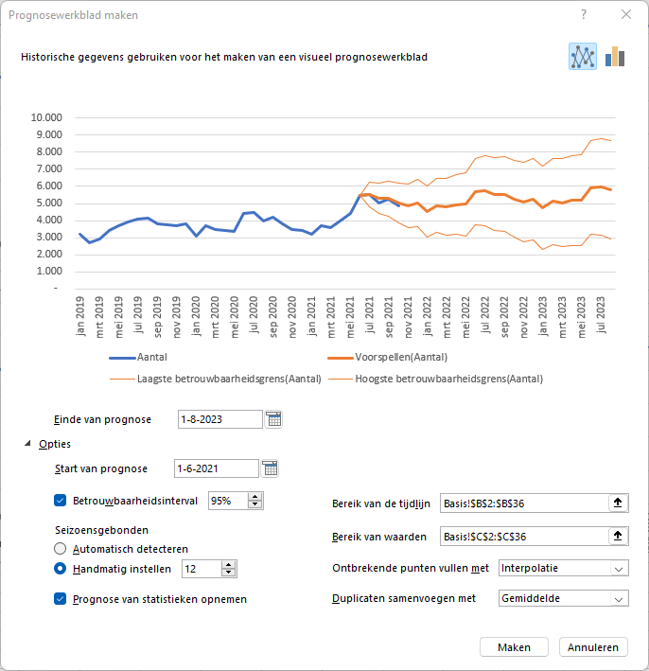
2021-05-01 | 4,400
2021-06-01 | 5,450 | 5,450 | 5,450 | 5,450
2021-07-01 | 5,550 | 5,513 | 4,803 | 6,223
2021-08-01 | 5,050 | 5,307 | 4,419 | 6,195
2021-09-01 | 5,250 | 5,292 | 4,256 | 6,328
2021-10-01 | 4,850 | 5,031 | 3,865 | 6,197
2021-11-01 |  | 4,857 | 3,574 | 6,140
2021-12-01 |  | 5,013 | 3,623 | 6,404
2022-01-01 |  | 4,522 | 3,032 | 6,013
2022-02-01 |  | 4,877 | 3,293 | 6,462
2022-03-01 |  | 4,803 | 3,130 | 6,476
2022-04-01 |  | 4,941 | 3,183 | 6,699
2022-05-01 |  | 4,949 | 3,110 | 6,788
2022-06-01 |  | 5,688 | 3,772 | 7,605
2022-07-01 |  | 5,752 | 3,705 | 7,799
2022-08-01 |  | 5,546 | 3,429 | 7,663
2022-09-01 |  | 5,531 | 3,345 | 7,716
2022-10-01 |  | 5,270 | 3,018 | 7,522
2022-11-01 |  | 5,096 | 2,779 | 7,413
2022-12-01 |  | 5,252 | 2,872 | 7,632
2023-01-01 |  | 4,761 | 2,320 | 7,203
2023-02-01 |  | 5,116 | 2,614 | 7,618
2023-03-01 |  | 5,042 | 2,481 | 7,603
2023-04-01 |  | 5,180 | 2,561 | 7,799
2023-05-01 |  | 5,188 | 2,513 | 7,864
2023-06-01 |  | 5,927 | 3,196 | 8,659
2023-07-01 |  | 5,991 | 3,165 | 8,817
2023-08-01 |  | 5,785 | 2,906 | 8,664

